Bài 5
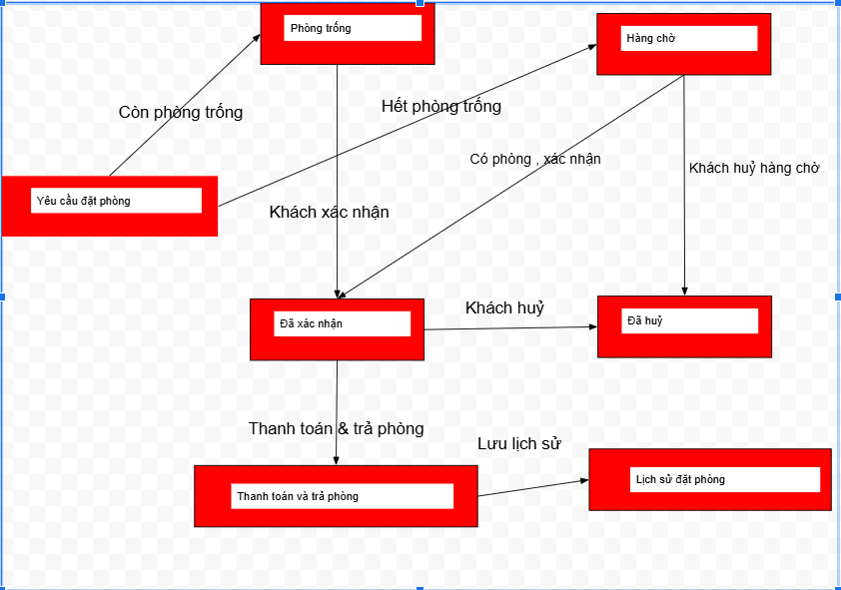
Bài 5
 | 2. Bảng test case từ sơ đồ chuyển trạng thái

 | STT | Trạng thái đầu | Hành động | Trạng thái tiếp theo
 | TC01 | Tạo yều cầu mới | Kiểm tra phòng còn | Xác nhận giữ phòng
 | TC02 | Tạo yều cầu mới | Kiểm tra phòng hêt | Hàng chờ
 | TC03 | Hàng chờ | Có phòng trống | Xác nhận giữ phòng
 | TC04 | Hàng chờ | Khách hủy yêu cầu | Hủy yêu cầu
 | TC05 | Đã xác nhận | Khách hủy yêu cầu | Hủy yêu cầu
 | TC06 | Đã xác nhận | Khách đến nhận phòng | Đang sử dụng phòng
 | TC07 | Đang sử dụng phòng | Trả phòng & thanh toán | Lưu lịch sử
 | TC08 | Yêu cầu đã hủy | Hàng động bất kỳ | Không thực hiện

 | 1.Sở đồ chuyển trạng thái

Bài 8
Bài 8
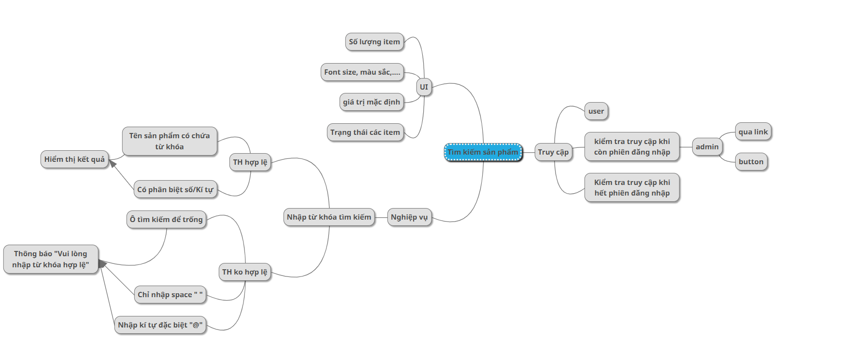

 | Module Code | Module1
 | Test requirement | <Brief description about requirements which are tested in this sheet>
 | Tester
 | Pass | Fail | Untested | N/A | Number of Test cases

 | ID | Group Name | Sub Group Name | Test Case Description | Precondition | Test Case Procedure | Test data | Expected Output | Result | Actual Result | Test date | Note
 | TK-SP-01 | Product | Search Function | Kiểm tra chức năng tìm kiếm sản phẩm theo từ khóa | Người dùng đã đăng nhập, có quyền truy cập trang "Danh sách sản phẩm", có danh sách sản phẩm hiển thị | 1. Truy cập trang "Danh sách sản phẩm" 2. Nhập từ khóa vào ô tìm kiếm 3. Nhấn nút "Tìm kiếm" hoặc Enter 4. Quan sát kết quả hiển thị | Tên sản phẩm: Sản phẩm A Mã SP: SP001 | Hiển thị sản phẩm khớp từ khóa tìm kiếm Nếu không có: hiển thị "Không tìm thấy sản phẩm" | Pass | Tìm kiếm "SP001" hiển thị đúng sản phẩm tương ứng | 13/5/2025
 | TK-SP-02 |  | Search Function | Kiểm tra chức năng tìm kiếm sản phẩm theo từ khóa | Người dùng đã đăng nhập, có quyền truy cập trang "Danh sách sản phẩm", có danh sách sản phẩm hiển thị | 1. Truy cập trang "Danh sách sản phẩm" 2. Nhập từ khóa vào ô tìm kiếm 3. Nhấn nút "Tìm kiếm" hoặc Enter 4. Quan sát kết quả hiển thị | Trống | Hiển thị toàn bộ danh sách sản phẩm hoặc thông báo yêu cầu nhập từ khóa | Pass | Hiển thị toàn bộ danh sách sản phẩm như mong đợi | 13/5/2025
 | TK-SP-03 |  | Search Function | Kiểm tra chức năng tìm kiếm sản phẩm theo từ khóa | Người dùng đã đăng nhập, có quyền truy cập trang "Danh sách sản phẩm", có danh sách sản phẩm hiển thị | 1. Truy cập trang "Danh sách sản phẩm" 2. Nhập từ khóa vào ô tìm kiếm 3. Nhấn nút "Tìm kiếm" hoặc Enter 4. Quan sát kết quả hiển thị | KhôngCóSảnPhẩmNày | Thông báo "Không tìm thấy sản phẩm" hoặc danh sách trống | Pass | Hiển thị thông báo "không tìm thấy dữ liệu phù hợp " | 13/5/2025
 | TK-SP-04 |  | Search Function | Kiểm tra chức năng tìm kiếm sản phẩm theo từ khóa | Người dùng đã đăng nhập, có quyền truy cập trang "Danh sách sản phẩm", có danh sách sản phẩm hiển thị | 1. Truy cập trang "Danh sách sản phẩm" 2. Nhập từ khóa vào ô tìm kiếm 3. Nhấn nút "Tìm kiếm" hoặc Enter 4. Quan sát kết quả hiển thị | "a".repeat(256) | Hệ thống xử lý bình thường hoặc hiển thị cảnh báo giới hạn ký tự | Pass | Trường nhập giới hạn 255 ký tự hoặc tìm không thấy sản phẩm | 13/5/2025
 | TK-SP-05 |  | Search Function | Kiểm tra chức năng tìm kiếm sản phẩm theo từ khóa | Người dùng đã đăng nhập, có quyền truy cập trang "Danh sách sản phẩm", có danh sách sản phẩm hiển thị | 1. Truy cập trang "Danh sách sản phẩm" 2. Nhập từ khóa vào ô tìm kiếm 3. Nhấn nút "Tìm kiếm" hoặc Enter 4. Quan sát kết quả hiển thị | "@#@#@I37" | Thông báo không tìm thấy sản phẩm | Pass | Hiển thị thông báo "không tìm thấy dữ liệu phù hợp " | 13/5/2025

